Chi tiết địa chất
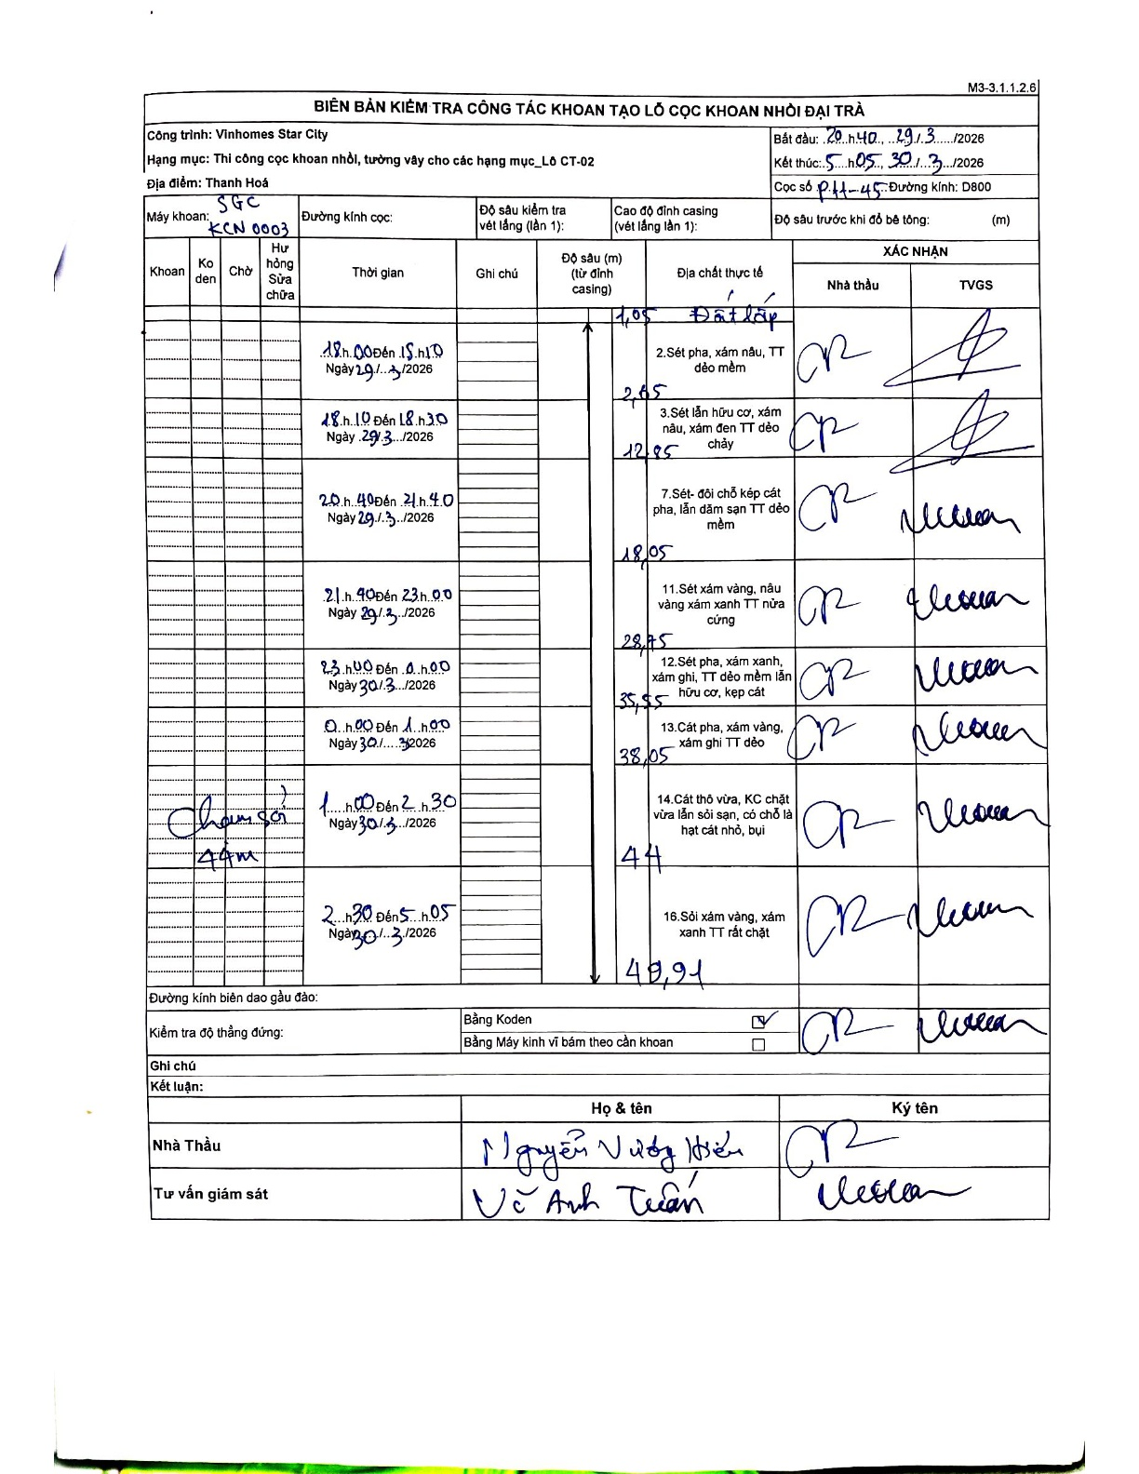
Dự án | Star City Thanh Hóa
Hạng mục | Thi công cọc khoan nhồi, tường vây cho các hạng mục_Lô CT-02
Tên bộ phận | Thanh Hoá
Số hiệu cọc | P11-45
Tên Máy khoan | SGC-KCN0003
Đường kính | D800
Bắt đầu thi công | 20:40 29/03/2026
Kết thúc thi công | 05:30 30/03/2026

Địa chất TT | Đường kính | Mô tả lớp thiết kế | Từ (h) | Đến (h) | Cao độ từ | Cao độ đến | T.Gian (h) | Dài (m) | V (m/h) | Ghi chú
Đất lấp | D800 | Đất lấp | 18:00 29/03/2026 | 15:10 29/03/2026 | -0.71 | -1.05 | 21.17 | 0.34 | 0.02 | Chiều dài tính toán từ đỉnh casing
2 | D800 | Sét pha, xám nâu, TT dẻo mềm | 15:10 29/03/2026 | 18:00 29/03/2026 | -1.05 | -2.65 | 2.83 | 1.6 | 0.56
3 | D800 | Sét lẫn hữu cơ, xám nâu, xám đen TT dẻo chảy | 18:10 29/03/2026 | 18:30 29/03/2026 | -2.65 | -12.85 | 0.33 | 10.2 | 30.6 | Khoảng thời gian 18h10-18h30
4 | D800 | Sét- đôi chỗ kẹp cát pha, lẫn dăm sạn TT dẻo mềm | 20:40 29/03/2026 | 21:40 29/03/2026 | -12.85 | -18.05 | 1 | 5.2 | 5.2 | Khoảng thời gian 20h40-21h40
5 | D800 | Sét xám vàng, nâu vàng xám xanh TT nửa cứng | 21:40 29/03/2026 | 23:00 29/03/2026 | -18.05 | -28.75 | 1.33 | 10.7 | 8.03 | Khoảng thời gian 21h40-23h00
6 | D800 | Sét pha, xám xanh, xám ghi, TT dẻo mềm lẫn hữu cơ, kẹp cát | 23:00 29/03/2026 | 00:00 30/03/2026 | -28.75 | -35.55 | 1 | 6.8 | 6.8 | Giao ngày qua 30/3/2026
7 | D800 | Cát pha, xám vàng, xám ghi TT dẻo | 00:00 30/03/2026 | 01:00 30/03/2026 | -35.55 | -38.05 | 1 | 2.5 | 2.5 | Khoảng thời gian 00h00-01h00
8 | D800 | Cát thô vừa, KC chặt vừa lẫn sỏi sạn, có chỗ là hạt cát nhỏ, bụi | 01:00 30/03/2026 | 02:30 30/03/2026 | -38.05 | -44 | 1.5 | 5.95 | 3.97 | Khoảng thời gian 01h00-02h30
9 | D800 | Sỏi xám vàng, xám xanh TT rất chặt | 02:30 30/03/2026 | 05:05 30/03/2026 | -44 | -48.91 | 2.58 | 4.91 | 1.9 | Khoảng thời gian 02h30-05h05. Chiều sâu 49m

ẢNH BIÊN BẢN GỐC

